2019 - 4to Trimestre
SECRETARÍA DISTRITAL DE INTEGRACIÓN SOCIAL
SUBSECREATARÍA SERVICIO INTEGRAL DE ATENCIÓN A LA CIUDADANÍA-SIAC
ANEXO 6 INFORME ATENCIÓN TELEFÓNICA CUARTO TRIMESTRE - 2019

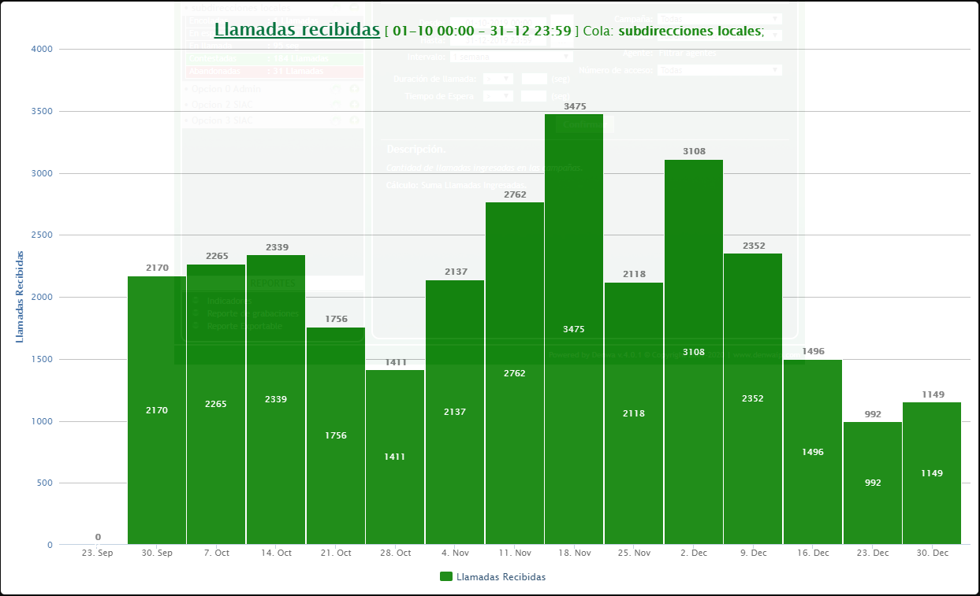
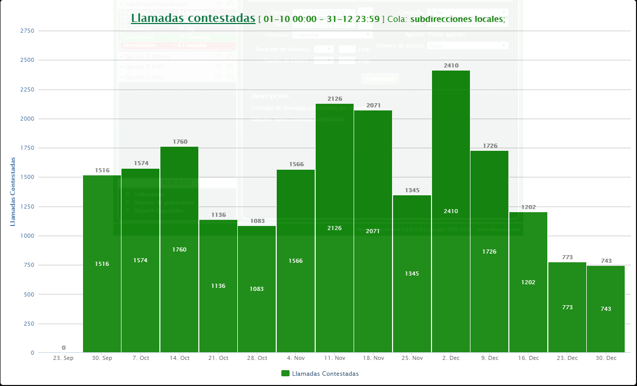
Subdirecciones Locales

Mes: | OCTUBRE | Cola: | Información Ciudadana
 | Indicadores por llamada
Semana | Llamadas Recibidas | Llamadas contestadas | Llamadas abandonadas
1 | 2170 | 1516 | 654
2 | 2265 | 1574 | 691
3 | 2339 | 1760 | 579
4 | 1756 | 1136 | 620
5 | 1411 | 1083 | 328
Total | 9941 | 7069 | 2872
TOTAL % | 100 | 71.109546323 | 28.890453677

Mes: | NOVIEMBRE | Cola: | Información Ciudadana
 | Indicadores por llamada
Semana | Llamadas Recibidas | Llamadas contestadas | Llamadas abandonadas
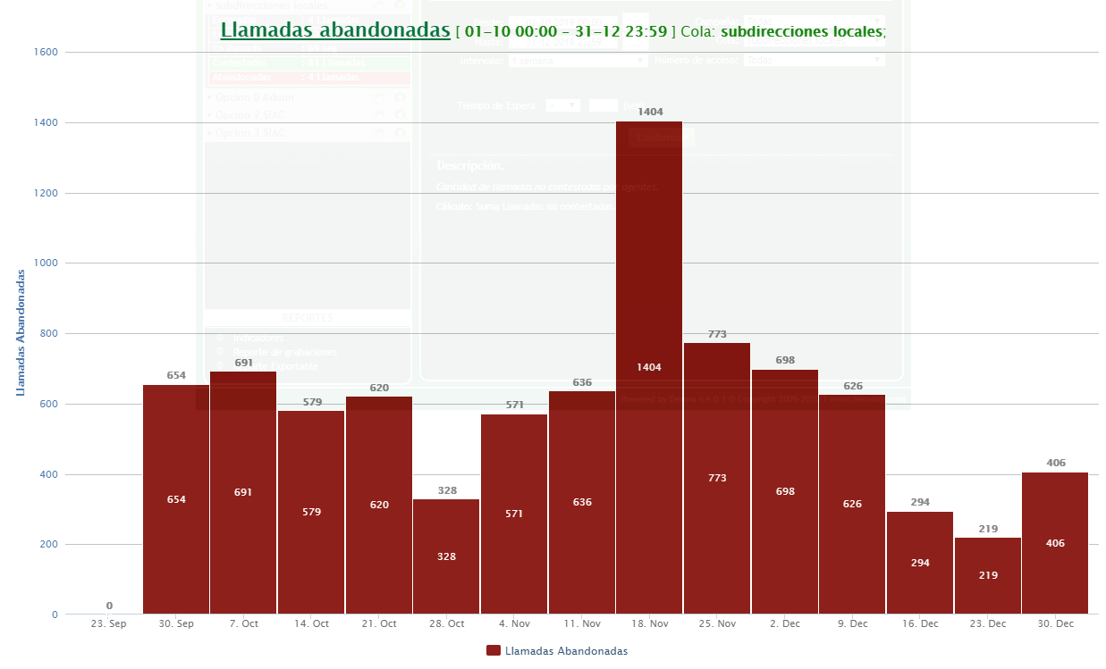
1 | 1411 | 1083 | 328
2 | 2137 | 1566 | 571
3 | 2762 | 2126 | 636
4 | 3475 | 2071 | 1404
5 | 2118 | 1345 | 773
Total | 11903 | 8191 | 3712
TOTAL % | 100 | 68.814584559 | 31.185415441

Mes | DICIEMBRE | Cola | Información Ciudadana
 | Indicadores por llamada
Semana | Llamadas Recibidas | Llamadas contestadas | Llamadas abandonadas
1 | 3108 | 2410 | 698
2 | 2352 | 1726 | 626
3 | 1496 | 1202 | 294
4 | 992 | 773 | 219
5 | 485 | 308 | 182
Total | 8433 | 6419 | 2019
TOTAL % | 100.05929088 | 76.117633108 | 23.941657773
TOTAL TRIMESTRE | Llamadas Recibidas | Llamadas contestadas | Llamadas abandonadas
 | 30277 | 21679 | 8603
TOTAL % | 100.01651419 | 71.602206295 | 28.41430789

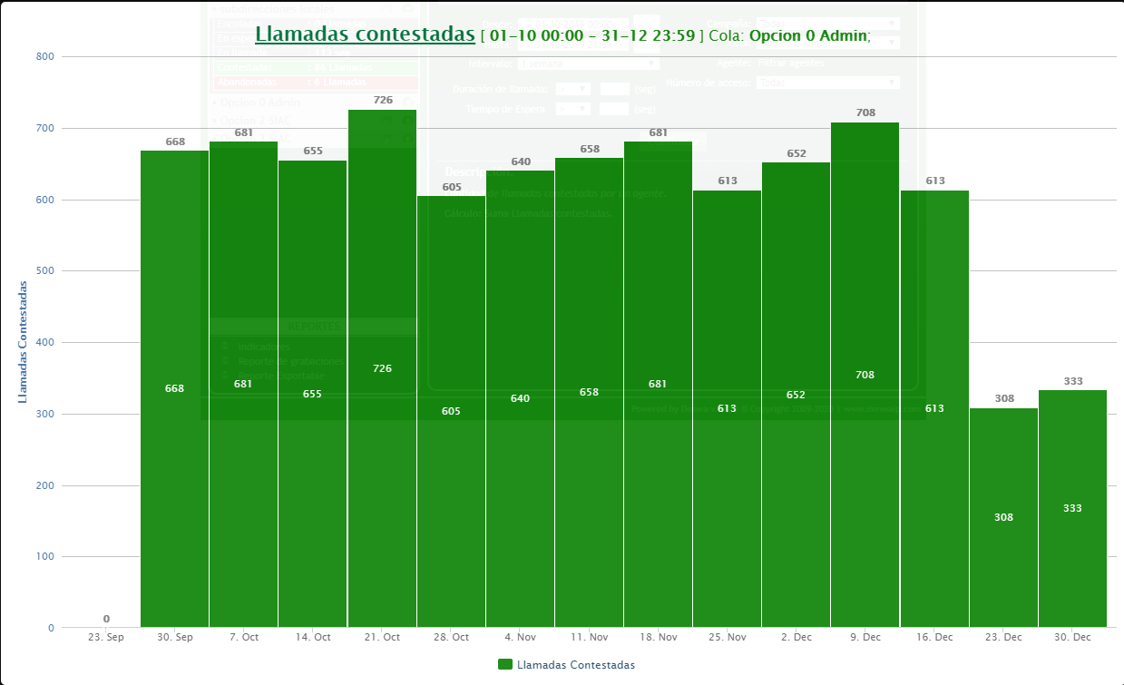
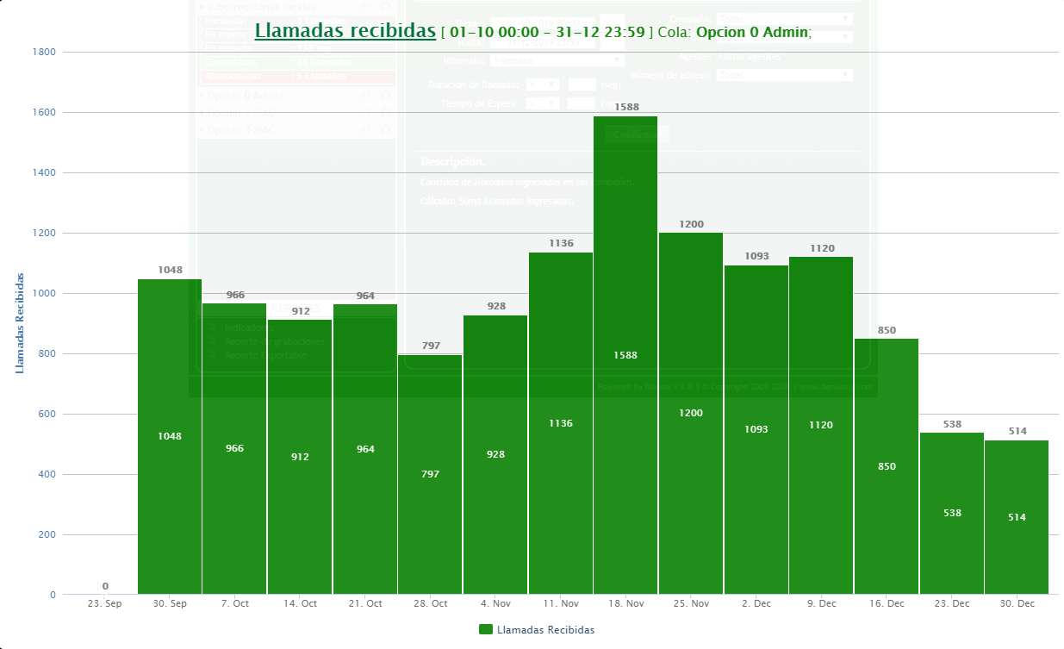
Línea Administrativa

Mes | OCTUBRE | Cola | Línea administrativa
 | Indicadores por llamada
Semana | Llamadas Recibidas | Llamadas contestadas | Llamadas abandonadas
1 | 1048 | 668 | 380
2 | 966 | 681 | 285
3 | 912 | 655 | 257
4 | 964 | 726 | 238
5 | 797 | 605 | 192
Total | 4687 | 3335 | 1352
TOTAL % | 100 | 71.154256454 | 28.845743546

Mes | NOVIEMBRE | Cola | Línea administrativa
 | Indicadores por llamada
Semana | Llamadas Recibidas | Llamadas contestadas | Llamadas abandonadas
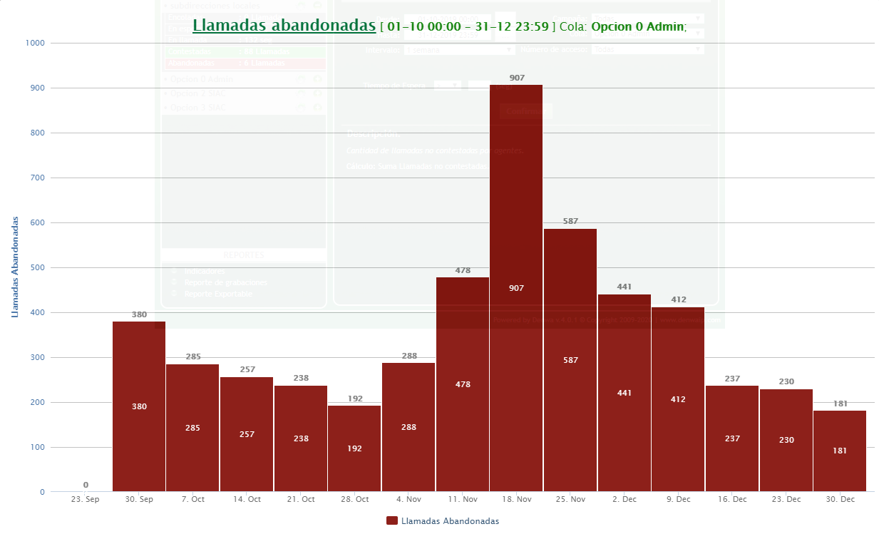
1 | 797 | 605 | 192
2 | 928 | 640 | 288
3 | 1136 | 658 | 478
4 | 1588 | 681 | 907
5 | 1200 | 613 | 587
Total | 5649 | 3197 | 2452
TOTAL % | 100 | 56.594087449 | 43.405912551

Mes | DICIEMBRE | Cola | Línea administrativa
 | Indicadores por llamada
Semana | Llamadas Recibidas | Llamadas contestadas | Llamadas abandonadas
1 | 1093 | 652 | 441
2 | 1120 | 708 | 412
3 | 850 | 613 | 237
4 | 538 | 308 | 230
5 | 229 | 169 | 78
Total | 3830 | 2450 | 1398
TOTAL % | 100.46997389 | 63.968668407 | 36.501305483
 | Llamadas Recibidas | Llamadas contestadas | Llamadas abandonadas
TOTAL TRIMESTRE | 14166 | 8982 | 5202
TOTAL % | 100.1270648 | 63.405336722 | 36.721728081

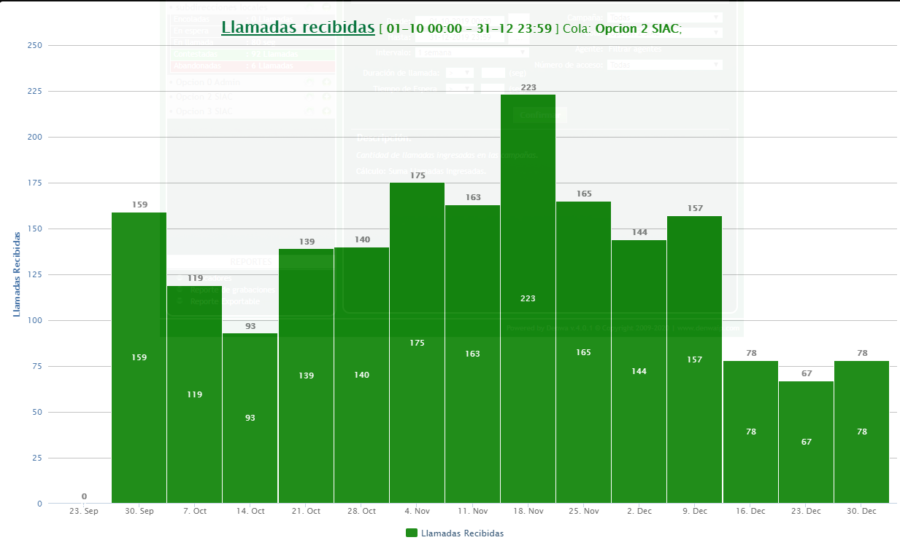
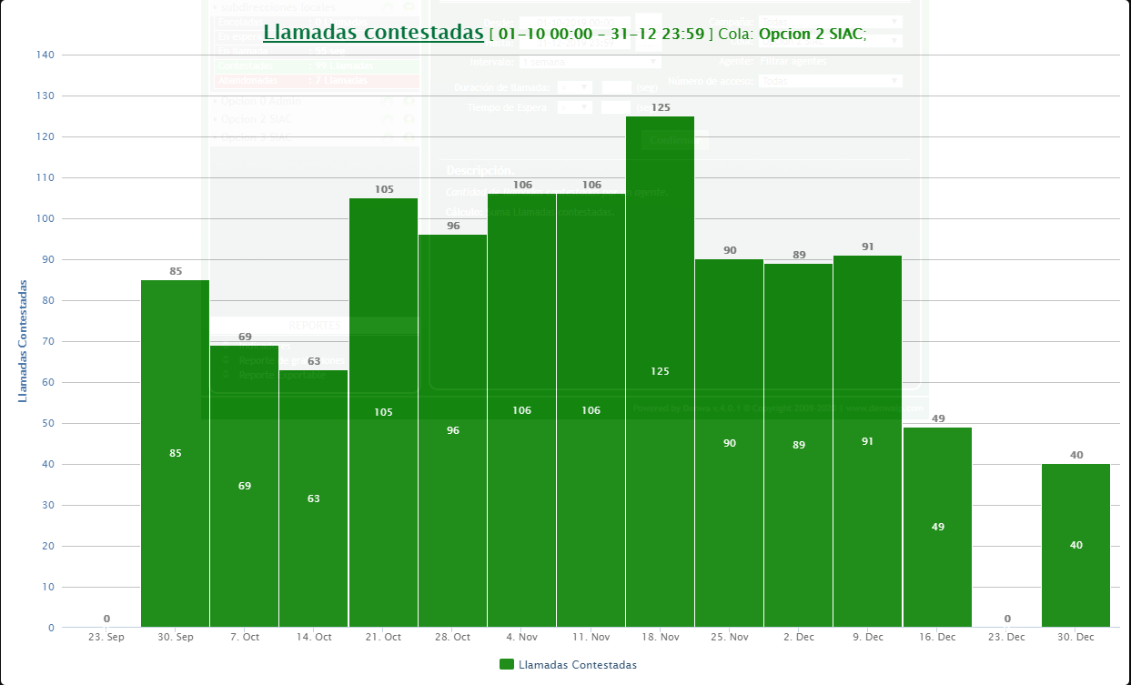
Línea PQRS

Mes | OCTUBRE | Cola | Línea PQRS
 | Indicadores por llamada
Semana | Llamadas Recibidas | Llamadas contestadas | Llamadas abandonadas
1 | 159 | 85 | 74
2 | 119 | 69 | 50
3 | 93 | 63 | 30
4 | 139 | 105 | 34
5 | 140 | 96 | 44
Total | 650 | 418 | 232
TOTAL % | 100 | 64.307692308 | 35.692307692

Mes | NOVIEMBRE | Cola | Línea PQRS
 | Indicadores por llamada
Semana | Llamadas Recibidas | Llamadas contestadas | Llamadas abandonadas
1 | 140 | 96 | 44
2 | 175 | 106 | 69
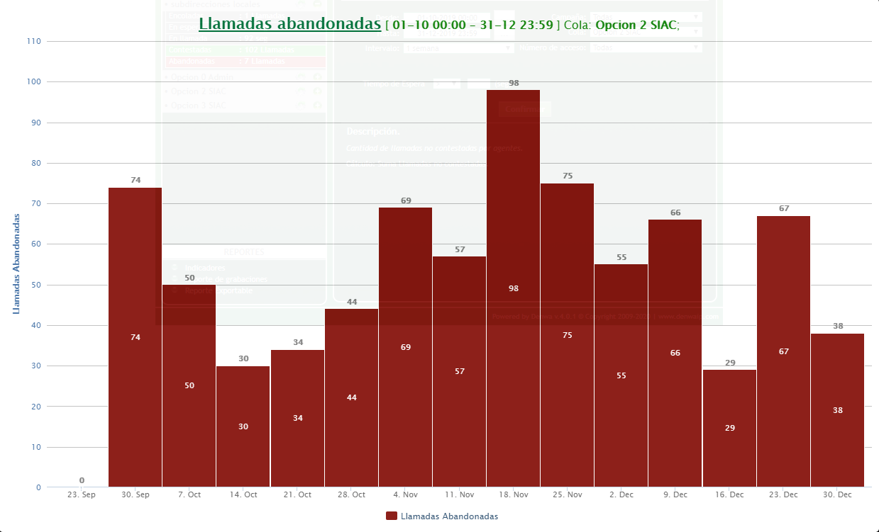
3 | 163 | 106 | 57
4 | 223 | 125 | 98
5 | 165 | 90 | 75
Total | 866 | 523 | 343
TOTAL % | 100 | 60.3926097 | 39.6073903

Mes | DICIEMBRE | Cola | Línea PQRS
 | Indicadores por llamada
Semana | Llamadas Recibidas | Llamadas contestadas | Llamadas abandonadas
1 | 144 | 89 | 55
2 | 157 | 91 | 66
3 | 78 | 49 | 29
4 | 67 | 0 | 67
5 | 46 | 27 | 19
Total | 492 | 256 | 236
TOTAL % | 100 | 52.032520325 | 47.967479675
TOTAL TRIMESTRE | Llamadas Recibidas | Llamadas contestadas | Llamadas abandonadas
 | 2008 | 1197 | 811
TOTAL % | 100 | 59.611553785 | 40.388446215

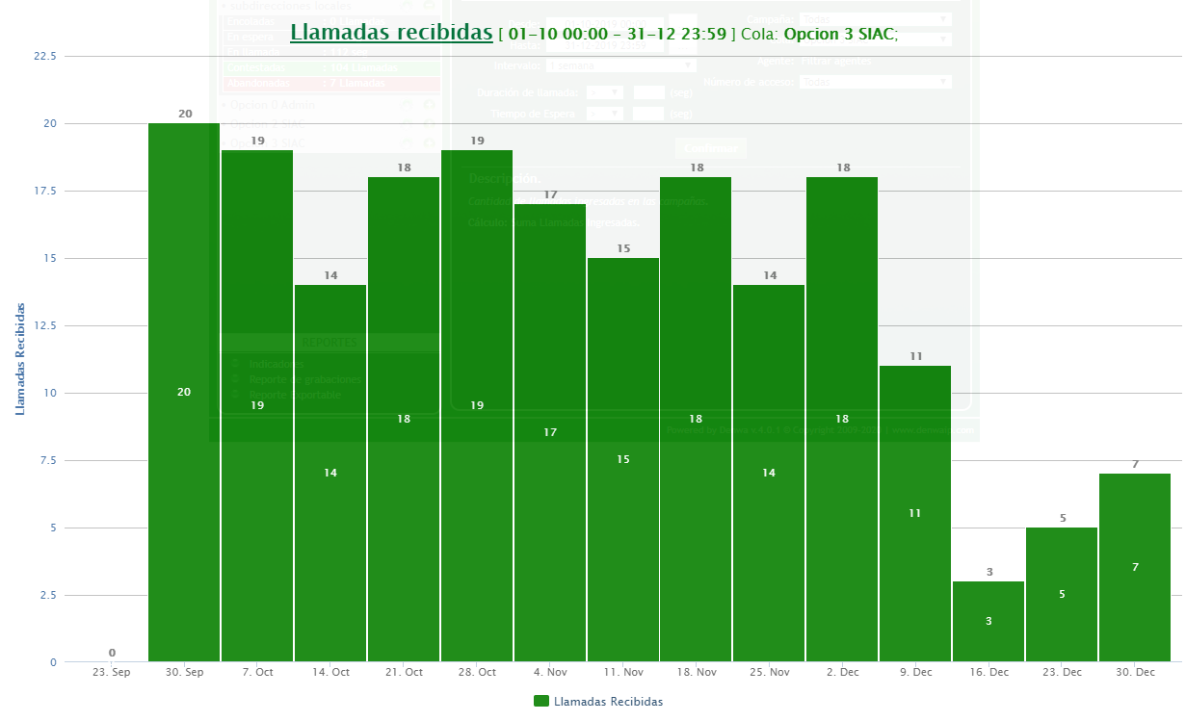
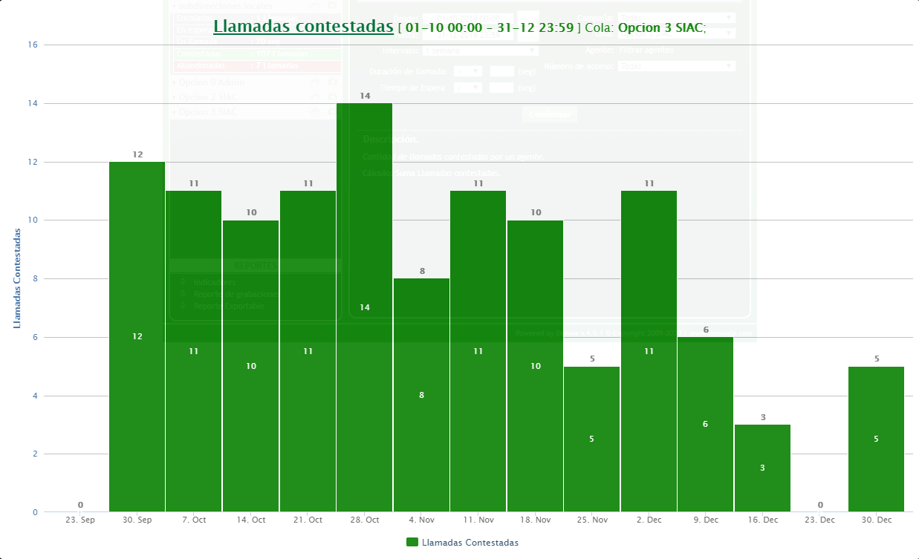

Línea Denuncias por presuntos hechos de corrupción

Mes | OCTUBRE | Cola | Línea Denuncias
 | Indicadores por llamada
Semana | Llamadas Recibidas | Llamadas contestadas | Llamadas abandonadas
1 | 20 | 12 | 8
2 | 19 | 11 | 8
3 | 14 | 10 | 4
4 | 18 | 11 | 7
5 | 19 | 14 | 5
Total | 90 | 58 | 32
TOTAL % | 100 | 64.444444444 | 35.555555556

Mes | NOVIEMBRE | Cola | Línea Denuncias
 | Indicadores por llamada
Semana | Llamadas Recibidas | Llamadas contestadas | Llamadas abandonadas
1 | 19 | 14 | 5
2 | 17 | 8 | 9
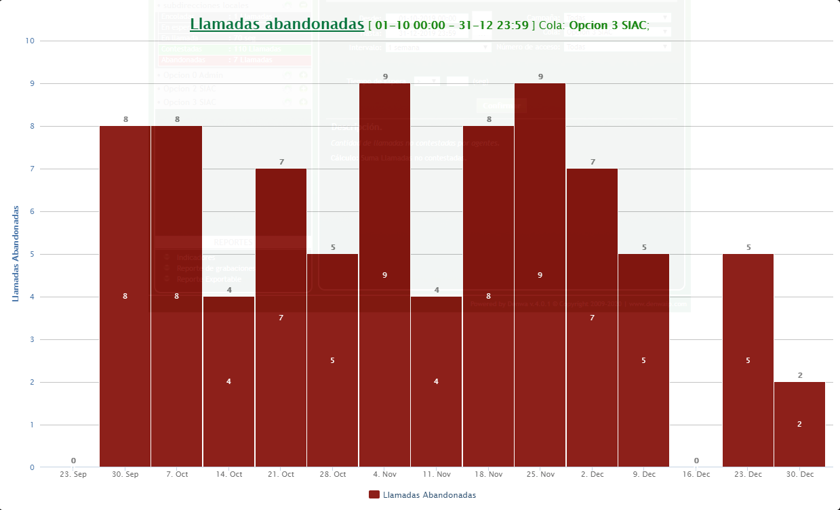
3 | 15 | 11 | 4
4 | 18 | 10 | 8
5 | 14 | 5 | 9
Total | 83 | 48 | 35
TOTAL % | 100 | 57.831325301 | 42.168674699

Mes | DICIEMBRE | Cola | Línea Denuncias
 | Indicadores por llamada
Semana | Llamadas Recibidas | Llamadas contestadas | Llamadas abandonadas
1 | 18 | 11 | 7
2 | 11 | 6 | 5
3 | 3 | 3 | 0
4 | 5 | 0 | 5
5 | 4 | 3 | 1
Total | 41 | 23 | 18
TOTAL % | 100 | 56.097560976 | 43.902439024
 | Llamadas Recibidas | Llamadas contestadas | Llamadas abandonadas
TOTAL TRIMESTRE | 214 | 129 | 85
TOTAL % | 100 | 60.280373832 | 39.719626168

Atención General - Telefonía SIAC

Trimestre | 3er Trimestre 2019 | Cola | TODAS
Semana | Llamadas Recibidas | Llamadas contestadas | Llamadas abandonadas
N.A | 46665 | 31987 | 14701
TOTAL % | 100.04928747 | 68.546019501 | 31.503267974

Elaborado por: Christian Camilo Fajardo. Apoyo a la gestión contratista SIAC.
Aprobó. Erwin Gaeth Mera. Líder equipo SIAC.
Fecha de elaboración. Enero 2020
Fuente. Aplicativo Denwa

